关系图
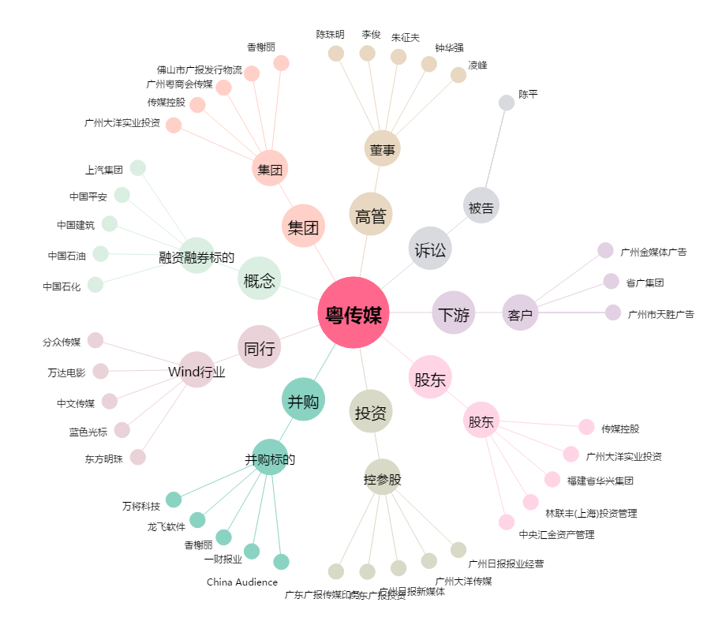
粤传媒[002181.SZ] - 关系概览图

